BR-LB-01
ID: | BR-KR-01

Периодический крах программы

Детали: |  |  |  |  |  |  |  | Люди:

 | Тип: | Баг |  |  | Статус: | Обнаружен (submitted) |  | Уполномоченный:

Важность (severity): |  | Критическая (critical) |  |  | Воспроизводимость | Часто |  |  | Создатель: | Журавель А.Е.

Срочность (priority): |  | Наивысшая (ASAP) |  |  | Симптом: | Крах системы

Описание: |  |  |  |  |  |  |  | Дата:

Шаги воспроизведения: 1. Запустить программу kkrieger(открыть файл pno0001.exe) 2. Проверить результат Актуальный результат: Программа kkrieger-beta аварийно окончила работу Ожидаемый результат: Программа kkrieger-beta запустится, появится индикатор прогресса Ссылка на требование: |  |  |  |  |  |  |  |  | Дата создания: | 2020-01-12

 |  |  |  |  |  |  |  | Окружение:

 |  |  |  |  |  |  |  | Операционная система: Windows 7 Максимальная Service Pack 1 64-раздяная Характеристики компьютера: ЦП - Intel Pentium P6200 2.13 GHZ ОЗУ - 4 Gb

Приложения:

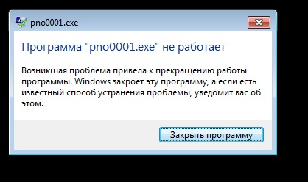

Комментарии:

 | Создатель: | Журавель А.Е. |  |  |  | Дата создания: | 2020-01-12

НЕ ТРОГАТЬ И НЕ УДАЛЯТЬ!!!

Типы | Важность (severity) |  | Срочность (priority) | Статусы |  |  | Симптомы | Воспроизводимость
Баг | Критическая (critical) |  | Наивысшая (ASAP) | Обнаружен (submitted) |  |  | Косметический дефект | Всегда
Улучшение | Высокая (major) |  | Высокая (high) | Назначен (assigned) |  |  | Повреждение/потеря данных | Часто
 | Средняя (medium) |  | Обычная (normal) | Проверен (verified) |  |  | Проблема в документации | Редко
 | Низкая (minor) |  | Низкая (low) | Исправлен (fixed) |  |  | Некорректная операция
 |  |  |  | Отклонён (declined) |  |  | Проблема инсталляции
 |  |  |  | Отложен (deferred) |  |  | Ошибка локализации
 |  |  |  | Открыт заново (reopened) |  |  | Нереализованная функциональность
 |  |  |  |  |  |  | Низкая производительность
 |  |  |  |  |  |  | Крах системы
 |  |  |  |  |  |  | Неожиданное поведение
 |  |  |  |  |  |  | Недружественное поведение
 |  |  |  |  |  |  | Расхождение с требованиям

